טבלת דרישות
 |  | 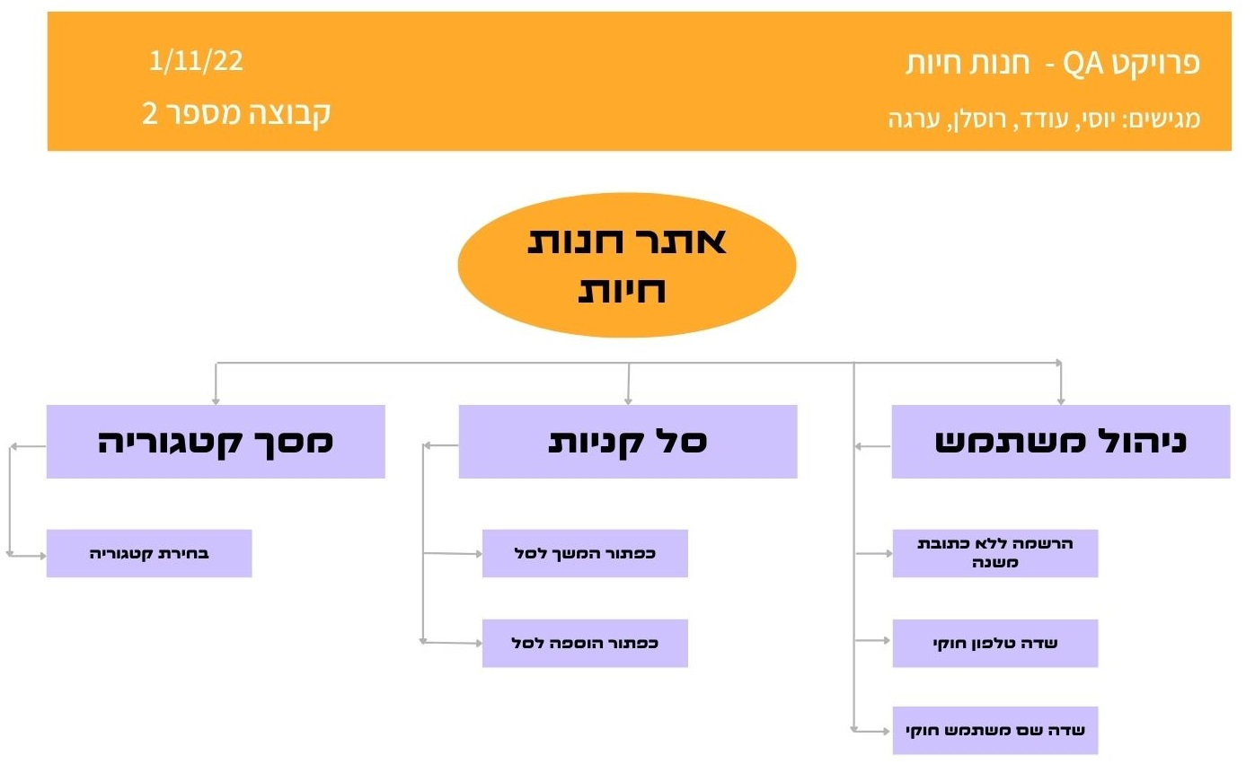

דרישת אב | מס דרישה | דרישת בן (פונקציה) | הסבר לפונקציה (מה) | סעיף תנאי הבדיקה | תנאי בדיקה test condition (איך) | מס תסריט | תסריט הבדיקה test case | מטרה | שם מבצע
ניהול משתמש | 1 | הרשמה משתמש חדש ללא כתובת משנה | פונקציה זו מאפשרת למשתמש חדש להרשם לאתר ללא מילוי שדה כתובת משנה | 1.1 | אם לחצת על SING UP הגעת למסך פתיחת חשבון חדש | 1 | הוספת משתמש חדש ללא מילוי שדה כתובת משנה | מטרת התסריט היא לוודא כי המערכת מאפשרת הוספת לקוח חדש כאשר הוא לא קיים, ללא מילוי של שדה כתובת משנה | יוסי + רוסלן
 |  |  | המלצה - פונקציה זאת תאפשר למשתמש חדש להחרשם ללא שדות חובה | (המלצה) 1.2 | אם הזנתי פרטים שם משתמש וסיסמה ולא מילאתי את שאר שדות החובה האם ניתן ליצור חשבון הכל זאת | 2 | הוספת משתמש חדש ללא שדות חובה | מטרת התסריט היא לוודא כי המערכת לא מאפשרת הוספת משתמש חדש אם לא מילא את כל שדות החובה
 |  |  | המלצה- פתיחת חשבון חדש למשתמש חדש לאחר מילוי כל השדות באופן חוקי | (המלצה) 1.3 | אם הזנתי פרטים כולל כל שדות החובה האם אכן נפתח משתמש חדש על שמי עם כל הפרטים | 3 | אימות הוספת משתמש חדש | מטרת התסריט היא לוודא כי המערכת אכן הוסיפה משתמש חדש באופן תקין עם כל פרטיו האישיים
 |  |  | המלצה - פונקציה זו מאפשרת למשתמש חדש להרשם לאתר עם שם של משתמש קיים | (המלצה) 1.4 | האם ניתן להוסיף משתמש חדש על אותם פרטים של משתמש קיים | 4 | הוספת משתמש חדש על משתמש קיים | טרת התסריט היא לוודא כי המערכת אינה מוסיפה משתמש חדש באופן תקין עם משתמש קיים
 | 2 | שדה טלפון חוקי מספרים שלמים וסימנים ()+- | פונקציה זו מאפשרת למשתמש קיים להזין בשדה טלפון רק מספרים שלמים וסימנים ()+- | 2.1 | אם אני מחובר למערכת כמשתמש קיים אני יכול לערוך מחדש שדה טלפון | 5 | מחובר למערכת כמשתמש קיים אני יכול להזין בשדה טלפון רק מספרים וסימנים ()+- | מטרת התסריט היא לוודא שמשתמש אינו יכול להזין מספר טלפון באופן לא חוקי. רק ספרות וסימנים ()+- בלבד
 |  |  | כניסה בתור משתמש רשום לאתר ולמלא שדה טלפון בספרות בלבד | 2.2 | ם אני מחובר למערכת כמשתמש קיים אני יכול לערוך מחדש שדה טלפון | 6 | מחובר למערכת כמשתמש קיים אני יכול להזין בשדה טלפון רק מספרים בלבד | מטרת התסריט היא לוודא שמשתמש אינו יכול להזין מספר טלפון באופן לא חוקי. רק ספרות וסימנים ()+- בלבד
 |  |  | כניסה בתור משתמש רשום לאתר ולמלא שדה טלפון ללא ספרות רק סימנים ()+- | 2.3 | ם אני מחובר למערכת כמשתמש קיים אני יכול לערוך מחדש שדה טלפון | 7 | מחובר למערכת כמשתמש קיים אני יכול להזין בשדה טלפון רק סימנים ()+- | מטרת התסריט היא לוודא שמשתמש אינו יכול להזין מספר טלפון באופן לא חוקי. רק ספרות וסימנים ()+- בלבד
 |  |  | כניסה בתור משתמש רשום לאתר ולמלא שדה טלפון בספרות וסימנים אחרים $&%* | 2.4 | ם אני מחובר למערכת כמשתמש קיים אני יכול לערוך מחדש שדה טלפון | 8 | מחובר למערכת כמשתמש קיים אני יכול להזין בשדה טלפון רק מספרים וכל הסימנים השונים ללא ()+- | מטרת התסריט היא לוודא שמשתמש אינו יכול להזין מספר טלפון באופן לא חוקי. רק ספרות וסימנים ()+- בלבד
 |  |  | כניסה בתור משתמש רשום לאתר ולמלא שדה טלפון באותיות סימנים ומספרים שונים | 2.5 | ם אני מחובר למערכת כמשתמש קיים אני יכול לערוך מחדש שדה טלפון | 9 | מחובר למערכת כמשתמש קיים אני יכול להזין בשדה טלפון באותיות סימנים ומספרים שונים | מטרת התסריט היא לוודא שמשתמש אינו יכול להזין מספר טלפון באופן לא חוקי. רק ספרות וסימנים ()+- בלבד
 |  |  | כניסה בתור משתמש רשום לאתר ולמלא שדה טלפון בסימנים שונים כולל ()+- | 2.6 | ם אני מחובר למערכת כמשתמש קיים אני יכול לערוך מחדש שדה טלפון | 10 | מחובר למערכת כמשתמש קיים אני יכול להזין בשדה טלפון רק סימנים שונים כולל ()+- | מטרת התסריט היא לוודא שמשתמש אינו יכול להזין מספר טלפון באופן לא חוקי. רק ספרות וסימנים ()+- בלבד
 | 3 | חוקיות שדה שם משתמש ללא רווחים | פונקציה זו מאפשרת למשתמש אפשרות לעדכן את פרטי שם המשתמש ללא רווח בתחילת השדה או בסופו | 3.1 | האם ניתן לשנות שם משתמש ללא רווח בהתחלה ובסוף השדה | 6 | בתוך מסך שינוי שם משתמש, משנה שם משתמש ללא רווח בתחילת ובסוף השדה | מטרת התסריט היא לוודא שניתן לשנות פרטי משתמש באופן חוקי ללא רווחים בתחילת ובסוף השדה
 |  |  | פונקציה זו מאפשרת למשתמש אפשרות לעדכן את פרטי שם המשתמש ללא רווח בתחילת | 3.2 | האם ניתן לשנות שם משתמש ללא רווח בהתחלת השדה | 7 | בתוך מסך שינוי שם משתמש, משנה שם משתמש ללא רווח בתחילת השדה | מטרת התסריט היא לוודא שניתן לשנות פרטי משתמש באופן חוקי ללא רווחים בתחילת ובסוף השדה
 |  |  | פונקציה זו מאפשרת למשתמש אפשרות לעדכן את פרטי שם המשתמש ללא רווח בסופו של השדה | 3.3 | האם ניתן לשנות שם משתמש ללא רווח בסוף השדה | 8 | בבתוך מסך שינוי שם משתמש, משנה שם משתמש ללא רווח בסוף השדה | מטרת התסריט היא לוודא שניתן לשנות פרטי משתמש באופן חוקי ללא רווחים בתחילת ובסוף השדה
 |  |  | פונקציה זו מאפשרת למשתמש אפשרות לעדכן את פרטי שם המשתמש עם רווח בתחילת השדה ובסופו | 3.4 | האם ניתן לשנות שם משתמש ע"י רווח בהתחלה ובסוף השדה בלבד | 9 | בתוך מסך שינוי שם משתמש, משנה שם משתמש רק בעזרת רווח | מטרת התסריט היא לוודא שניתן לשנות פרטי משתמש באופן חוקי ללא רווחים בתחילת ובסוף השדה
סל קניות | 4 | כפתור המשך לסל הקניות | בעת לחיצה על הכפתור על המשתמש לעבור למסך ביצוע הזמנה | 4.1 | נכנסים כמשתמש לא רשום | 10 | לוחצים על הכפתור | המשתמש אמור להגיע למסך רישום משתמש קיים | עודד
 |  |  |  | 4.2 | נכנסים כמשתמש רשום | 11 | לוחצים על הכפתור | המשתמש אמור להגיע למסך ביצוע הזמנה

 | 5 | כפתור הוספה לסל | כפתור המאפשר להוסיף מוצרים לסל | 5.1 | נכנסים כמשתמש רשום ואז כלא רשום והולכים למסך מוצר או מסך תת קטגוריה | 12 | לוחצים על הכפתור פעם אחת | לוודא כי המוצר נוסף לסל

 |  |  |  | 5.2 | נכנסים כמשתמש רשום ואז כלא רשום והולכים למסך מוצר או מסך תת קטגוריה | 13 | לוחצים על הכפתור פעם נוספת | לוודא כי המוצר התווסף לסל פעמיים
מסך קטגוריה | 6 | בחירת קטגוריה | פונקציה זו מאפשרת למשתמש לבחור קטגוריה | 6.1 | אם אני לקוח לא רשום אני רוצה לבחור תת קטגוריה על ידי לחיצה על הלינק | 14 | בחירת תת קטגוריה | מטרת הבדיקה היא לוודא שיש אפשרות לבחירת תת קטגוריה למשתמש לא רשום | ערגה
 |  |  |  | 6.2 | אם אני משתמש לא רשום אני רוצה שתהיה לי אפשרות לחזור למסך הראשי על לחיצה על הלוגו מצד שמאל | 15 | לחיצה על לוגו | מטרת הבדיקה היא לוודא שיש אפשרות לחזור למסך הראשי על ידי לחיצה על הלוגו
 |  |  |  | 6.3 | אם אני משתמש רשום אני רוצה לחזור למסך הראשי על ידי לחיצה על הלינק מצד ימין | 16 | לחיצה על לינק | מטרת הבדיקה היא לוודא שבתור משתמש רשום תהיה לי אופציה ללחוץ על הלינק ויוביל אותי חזרה לעמוד הראשי

דרישת אב | מס דרישה | דרישת בן (פונקציה) | הסבר לפונקציה (מה) | סעיף תנאי הבדיקה | תנאי בדיקה test condition (איך) | מס תסריט | תסריט הבדיקה test case | מטרה | שם מבצע
סל קניות | 7 | פרטי הזמנה | כאשר בחרתי מוצרים לסל אני מצפה לראות שכל פרטי ההזמנה מלאים כפי שהזנתי מס הפריטים ,מס המוצרים תיאור הפריטים כמות במלאי ו(אם קיים במלאי או לא קיים במלאי) | 7.1 | נכנסים כמשתמש רשום ומזינים פרטי הזמנה | 17 | לוחצים על כפתור הוסף פריט לסל | לודא שכמות הפריטים שהוספתי באמת תואמת למה שיש במלאי לדוגמא | עודד

 | 8 | עדכון כמות | בעת לחיצה על הכפתור ההזמנה אני מצפה לראות חישוב נכון של הכמות פריטים חישוב המחיר כפול כמות | 8.1 | נכנס כמשתמש לא רשום | 18 | לוחץ על כמות הפריטים שאני מעונין ובודק אם זה תואם במחיר הסופי לפי כמות הפריטים | לוודא שבאמת באתר יודע לחשב נכון את כמות הפריטים לפי המחיר למוצר אחד כפול מספר הפריטים

 |  |  |  | 8.2 | נכנס כמשתמש רשום | 19 | לוחץ על כמות הפריטים שאני מעונין ובודק אם זה תואם במחיר הסופי לפי כמות הפריטים | לוודא שבאמת באתר יודע לחשב נכון את כמות הפריטים לפי המחיר למוצר אחד כפול מספר הפריטים
 | 9 | עדכון אוטומטי | כאשר אני מסיר את אחד הפריטים אני רוצה לקבל עדכון אוטומטי של המחיר הסופי | 9.1 | נכנס כמשתמש רשום | 20 | לוחץ על המשך לקניה לאחר שהסרתי פריט | לוודא שהמחיר מעודכן אוטומטית לאחר שהסרתי פריט מהסל
 |  |  |  | 9.2 | נכנס כמשתמש לא רשום | 21 | לוחץ על המשך לקניה לאחר שהסרתי פריט

